BEP
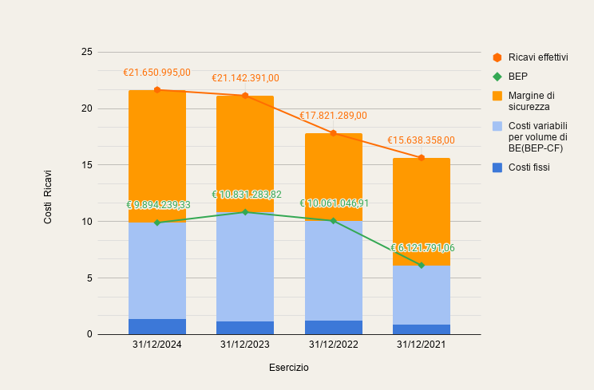
...
 | 2024 | 2023 | 2022 | 2021
Ricavi | €21,650,995.00 | €21,142,391.00 | €17,821,289.00 | €15,638,358.00
Costi variabili | €18,725,003.96 | €18,851,369.88 | €15,607,533.70 | €13,319,271.47
Margine di contribuzione | €2,925,991.04 | €2,291,021.12 | €2,213,755.30 | €2,319,086.53
Costi fissi | €1,337,142.04 | €1,173,694.12 | €1,249,780.30 | €907,829.53
Reddito operativo | €1,588,849.00 | €1,117,327.00 | €963,975.00 | €1,411,257.00
check reddito operativo | €60,536.00 | €57,190.00 | €11,294.28
sbilancio | €1,528,313.00 | €1,060,137.00 | €952,680.72
 | 2024 | 2023 | 2022 | 2021
Incidenza costi variabili sui ricavi | 86.49% | 89.16% | 87.58% | 85.17%
Margine di contribuzione | 13.51% | 10.84% | 12.42% | 14.83%
Costi operativi fissi | €1,337,142.04 | €1,173,694.12 | €1,249,780.30 | €907,829.53
Fatturato di pareggio | €9,894,239.33 | €10,831,283.82 | €10,061,046.91 | €6,121,791.06
Margine di sicurezza | €11,756,755.67 | €10,311,107.18 | €7,760,242.09 | €9,516,566.94
Margine di sicurezza relativo | 54.30% | 48.77% | 43.54% | 60.85%
Grado di leva operativa | 1.84 | 2.05 | 2.30 | 1.643277256
...
Esercizio | 2024-12-31 | 2023-12-31 | 2022-12-31 | 2021-12-31
Costi fissi | €1,337,142.04 | €1,173,694.12 | €1,249,780.30 | €907,829.53
Costi variabili per volume di BE(BEP-CF) | €8,557,097.29 | €9,657,589.70 | €8,811,266.61 | €5,213,961.53
Margine di sicurezza | €11,756,755.67 | €10,311,107.18 | €7,760,242.09 | €9,516,566.94
BEP | €9,894,239.33 | €10,831,283.82 | €10,061,046.91 | €6,121,791.06
Punto di pareggio 2024
Punto di pareggio 2023
Punto di pareggio 2022
Ricavi effettivi | €21,650,995.00 | €21,142,391.00 | €17,821,289.00 | €15,638,358.00
...
Rischio operativo | 2024-12-31 |  | 2023-12-31 |  | 2022-12-31
Valori di Ricavo | Costi | Ricavi | Costi | Ricavi | Costi | Ricavi
Zero | 1,337,142.04 | 0.00 | 1,173,694.12 | 0.00 | 1,249,780.30 | 0.00
 | 9,894,669.64 | 9,894,239.33 | 10,830,866.77 | 10,831,283.82 | 10,061,245.18 | 10,061,046.91
 | 20,063,087.62 | 21,650,995.00 | 20,024,249.94 | 21,142,391.00 | 16,857,665.21 | 17,821,289.00
 | 38,789,033.19 | 43,301,990.00 | 39,781,748.40 | 43,301,990.00 | 39,173,663.14 | 43,301,990.00
...

